Vétusté
LOTS | Nature des travaux et matériaux | Durée présumée | Usure annuelle | Nombre d’années | Vétusté | Valeur résiduelle | Valeur résiduelle arrondie en % après abattement pour vétusté à charge du locataire dès la 1ère année |  |  |  |  |  |  |  |  |  |  |  |  |  |  |  |  |  |  |  |  | Dégressif |  |  | Zéro ou valeur résiduelle
 |  |  |  |  |  |  | ANNÉES
 |  | en années |  | réelles | % | % | 1 | 2 | 3 | 4 | 5 | 6 | 7 | 8 | 9 | 10 | 11 | 12 | 13 | 14 | 15 | 16 | 17 | 18 | 19 | 20 | 21 | 22 | 23 | 24 | 25 | 26 | 27 | 28 | 29 | 30 | 31 | +
Gros œuvre | Fondations, maçonnerie | 200 | 0.50% |  |  |  | 99.5 | 99 | 98.5 | 98 | 97.5 | 97 | 96.5 | 96 | 95.5 | 95 | 94.5 | 94 | 93.5 | 93 | 92.5 | 92 | 91.5 | 91 | 90.5 | 90 | 89.5 | 89 | 88.5 | 88 | 87.5 | 87 | 86.5 | 86 | 85.5 | 85 | 84.5 | 0
 | Petites fournitures (pelles vide ordure, trappe de visite,…) | 12 | 8.33% |  |  |  | 91.666666667 | 83.333333333 | 75 | 66.666666667 | 58.333333333 | 50 | 41.666666667 | 33.333333333 | 25 | 16.666666667 | 8.3333333333 | 0 | 0 | 0 | 0 | 0 | 0 | 0 | 0 | 0 | 0 | 0 | 0 | 0 | 0 | 0 | 0 | 0 | 0 | 0 | 0 | 0
 | Cloisons lourdes non porteuses | 100 | 1.00% |  |  |  | 99 | 98 | 97 | 96 | 95 | 94 | 93 | 92 | 91 | 90 | 89 | 88 | 87 | 86 | 85 | 84 | 83 | 82 | 81 | 80 | 79 | 78 | 77 | 76 | 75 | 74 | 73 | 72 | 71 | 70 | 69 | 0
 | Cloisons légères non porteuses | 40 | 2.50% |  |  |  | 97.5 | 95 | 92.5 | 90 | 87.5 | 85 | 82.5 | 80 | 77.5 | 75 | 72.5 | 70 | 67.5 | 65 | 62.5 | 60 | 57.5 | 55 | 52.5 | 50 | 47.5 | 45 | 42.5 | 40 | 37.5 | 35 | 32.5 | 30 | 27.5 | 25 | 22.5 | 0
 | - Tuyaux en grès | 40 | 2.50% |  |  |  | 97.5 | 95 | 92.5 | 90 | 87.5 | 85 | 82.5 | 80 | 77.5 | 75 | 72.5 | 70 | 67.5 | 65 | 62.5 | 60 | 57.5 | 55 | 52.5 | 50 | 47.5 | 45 | 42.5 | 40 | 37.5 | 35 | 32.5 | 30 | 27.5 | 25 | 22.5 | 0
 | - Tuyaux en pvc | 60 | 1.67% |  |  |  | 98.333333333 | 96.666666667 | 95 | 93.333333333 | 91.666666667 | 90 | 88.333333333 | 86.666666667 | 85 | 83.333333333 | 81.666666667 | 80 | 78.333333333 | 76.666666667 | 75 | 73.333333333 | 71.666666667 | 70 | 68.333333333 | 66.666666667 | 65 | 63.333333333 | 61.666666667 | 60 | 58.333333333 | 56.666666667 | 55 | 53.333333333 | 51.666666667 | 50 | 48.333333333 | 0
Toiture | Toiture - En tuiles de béton | 50 | 2.00% |  |  |  | 98 | 96 | 94 | 92 | 90 | 88 | 86 | 84 | 82 | 80 | 78 | 76 | 74 | 72 | 70 | 68 | 66 | 64 | 62 | 60 | 58 | 56 | 54 | 52 | 50 | 48 | 46 | 44 | 42 | 40 | 38 | 0
 | - en tuiles de terre cuite | 100 | 1.00% |  |  |  | 99 | 98 | 97 | 96 | 95 | 94 | 93 | 92 | 91 | 90 | 89 | 88 | 87 | 86 | 85 | 84 | 83 | 82 | 81 | 80 | 79 | 78 | 77 | 76 | 75 | 74 | 73 | 72 | 71 | 70 | 69 | 0
 | - en ardoises naturelles | 100 | 1.00% |  |  |  | 99 | 98 | 97 | 96 | 95 | 94 | 93 | 92 | 91 | 90 | 89 | 88 | 87 | 86 | 85 | 84 | 83 | 82 | 81 | 80 | 79 | 78 | 77 | 76 | 75 | 74 | 73 | 72 | 71 | 70 | 69 | 0
 | - en ardoises de fibro-ciment | 50 | 2.00% |  |  |  | 98 | 96 | 94 | 92 | 90 | 88 | 86 | 84 | 82 | 80 | 78 | 76 | 74 | 72 | 70 | 68 | 66 | 64 | 62 | 60 | 58 | 56 | 54 | 52 | 50 | 48 | 46 | 44 | 42 | 40 | 38 | 0
 | - en plaques ondulées de fibro-ciment | 30 | 3.33% |  |  |  | 96.666666667 | 93.333333333 | 90 | 86.666666667 | 83.333333333 | 80 | 76.666666667 | 73.333333333 | 70 | 66.666666667 | 63.333333333 | 60 | 56.666666667 | 53.333333333 | 50 | 46.666666667 | 43.333333333 | 40 | 36.666666667 | 33.333333333 | 30 | 26.666666667 | 23.333333333 | 20 | 16.666666667 | 13.333333333 | 10 | 6.6666666667 | 3.3333333333 | 0 | 0 | 0
 | - en cuivre | 50 | 2.00% |  |  |  | 98 | 96 | 94 | 92 | 90 | 88 | 86 | 84 | 82 | 80 | 78 | 76 | 74 | 72 | 70 | 68 | 66 | 64 | 62 | 60 | 58 | 56 | 54 | 52 | 50 | 48 | 46 | 44 | 42 | 40 | 38 | 0
 | - en zinc | 30 | 3.33% |  |  |  | 96.666666667 | 93.333333333 | 90 | 86.666666667 | 83.333333333 | 80 | 76.666666667 | 73.333333333 | 70 | 66.666666667 | 63.333333333 | 60 | 56.666666667 | 53.333333333 | 50 | 46.666666667 | 43.333333333 | 40 | 36.666666667 | 33.333333333 | 30 | 26.666666667 | 23.333333333 | 20 | 16.666666667 | 13.333333333 | 10 | 6.6666666667 | 3.3333333333 | 0 | 0 | 0
 | - en roofing | 15 | 6.67% |  |  |  | 93.333333333 | 86.666666667 | 80 | 73.333333333 | 66.666666667 | 60 | 53.333333333 | 46.666666667 | 40 | 33.333333333 | 26.666666667 | 20 | 13.333333333 | 6.6666666667 | 0 | 0 | 0 | 0 | 0 | 0 | 0 | 0 | 0 | 0 | 0 | 0 | 0 | 0 | 0 | 0 | 0 | 0
 | Corniches et lucarnes : - en sapin rouge du Nord | 70 | 1.43% |  |  |  | 98.571428571 | 97.142857143 | 95.714285714 | 94.285714286 | 92.857142857 | 91.428571429 | 90 | 88.571428571 | 87.142857143 | 85.714285714 | 84.285714286 | 82.857142857 | 81.428571429 | 80 | 78.571428571 | 77.142857143 | 75.714285714 | 74.285714286 | 72.857142857 | 71.428571429 | 70 | 68.571428571 | 67.142857143 | 65.714285714 | 64.285714286 | 62.857142857 | 61.428571429 | 60 | 58.571428571 | 57.142857143 | 55.714285714 | 0
 | - en bois tropical | 90 | 1.11% |  |  |  | 98.888888889 | 97.777777778 | 96.666666667 | 95.555555556 | 94.444444444 | 93.333333333 | 92.222222222 | 91.111111111 | 90 | 88.888888889 | 87.777777778 | 86.666666667 | 85.555555556 | 84.444444444 | 83.333333333 | 82.222222222 | 81.111111111 | 80 | 78.888888889 | 77.777777778 | 76.666666667 | 75.555555556 | 74.444444444 | 73.333333333 | 72.222222222 | 71.111111111 | 70 | 68.888888889 | 67.777777778 | 66.666666667 | 65.555555556 | 0
 | - en chêne | 110 | 0.91% |  |  |  | 99.090909091 | 98.181818182 | 97.272727273 | 96.363636364 | 95.454545455 | 94.545454545 | 93.636363636 | 92.727272727 | 91.818181818 | 90.909090909 | 90 | 89.090909091 | 88.181818182 | 87.272727273 | 86.363636364 | 85.454545455 | 84.545454545 | 83.636363636 | 82.727272727 | 81.818181818 | 80.909090909 | 80 | 79.090909091 | 78.181818182 | 77.272727273 | 76.363636364 | 75.454545455 | 74.545454545 | 73.636363636 | 72.727272727 | 71.818181818 | 0
Menuiserie : portes & fenêtres | - en sapin | 50 | 2.00% |  |  |  | 98 | 96 | 94 | 92 | 90 | 88 | 86 | 84 | 82 | 80 | 78 | 76 | 74 | 72 | 70 | 68 | 66 | 64 | 62 | 60 | 58 | 56 | 54 | 52 | 50 | 48 | 46 | 44 | 42 | 40 | 38 | 0
 | - en bois tropical | 80 | 1.25% |  |  |  | 98.75 | 97.5 | 96.25 | 95 | 93.75 | 92.5 | 91.25 | 90 | 88.75 | 87.5 | 86.25 | 85 | 83.75 | 82.5 | 81.25 | 80 | 78.75 | 77.5 | 76.25 | 75 | 73.75 | 72.5 | 71.25 | 70 | 68.75 | 67.5 | 66.25 | 65 | 63.75 | 62.5 | 61.25 | 0
...
 |  |  |  |  |  |  | ANNÉES
 |  | en années |  | réelles | % | % | 1 | 2 | 3 | 4 | 5 | 6 | 7 | 8 | 9 | 10 | 11 | 12 | 13 | 14 | 15 | 16 | 17 | 18 | 19 | 20 | 21 | 22 | 23 | 24 | 25 | 26 | 27
 |  | 12 | 8.33% |  |  |  | 91.666666667 | 83.333333333 | 75 | 66.666666667 | 58.333333333 | 50 | 41.666666667 | 33.333333333 | 25 | 16.666666667 | 8.3333333333 | 0 | 0 | 0 | 0 | 0 | 0 | 0 | 0 | 0 | 0 | 0 | 0 | 0 | 0 | 0 | 0

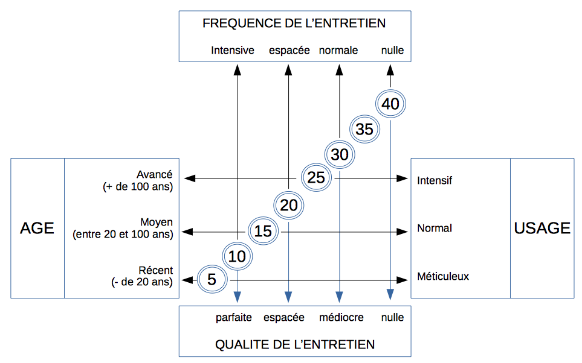

Choisissez une vétusté dans les 4 catégories :
- L’âge de l’objet
- Son usage
- La fréquence de l’entretien
- La qualité de l’entretien
Puis faites la moyenne des 4 vétustés pour avoir le résultat final en %.

 | Ou bien, calculez la vétusté directement avec ce tableau dit de VAN DER HAEGEN. Adaptez l’âge à l’objet, par exemple, Récent (- 5 ans), Moyen (5 à 15 ans), Avancé (+ 15 ans)

 | Calculez ici la vétusté selon la formule de VANDER HAEGEN :
 | Choisissez dans le graphique les vétustés selon :
 |  |  | Vétusté?
...

